상품제안서
키르히탁 55 반사띠 속도제한30 안전발광우산(초록) | 상품코드: S39427

 |  |  |  |  |  |  | 02-713-8555 | www.synergygift.co.kr
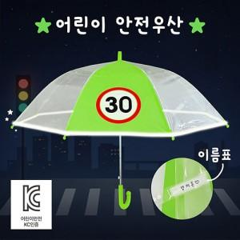 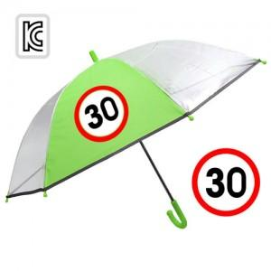

【상세/제작정보】 | <span style="font-size: 14pt;">어린이 안전기준 KC 인증 제품</span><br><br>

【인쇄/포장옵션】 | 실크, 원단실크1도 / OPP(비닐)

【공급단가】 | 수량 | 50~ | 100~ | 500~ | 1,000~ | 3,000~
*VAT별도 | 단가 | 5,590원 | 5,460원 | 5,280원 | 5,030원 | 4,850원

【상품 URL】 | https://www.synergygift.co.kr:443/src/goods_detail.php?gdno=39427

